画面レイアウト(縦)
 | 画面遷移図（ユーザ画面） |  | 1/2
業務名 web e-ラーニングシステムの提供 |  | 作成日 2013年10月15日 | 作成者 湯浅 史奈子

U001トップページ
U002 新規登録画面
U003新規登録
確認画面

U004 メインメニュー
画面

U005 登録内容変更
画面
U007利用履歴
画面
U008 科目選択
U009お問い合わせ
画面
U010 利用料金請求
画面

U006 変更内容確認
画面
U101 数学
U103 英語
U102 国語

U201 TOEIC
U206 中学英語

U202 単語・熟語
U203 高校Reading
U204 高校Writing
U205 高校Listening

U231 Listening
問題画面

U211 Reading
問題画面

U221 授業動画画面
U222 確認テスト画面
U232 Listening
解説画面

U212 Reading
解説画面
U223テスト解説画面

画面レイアウト（横）
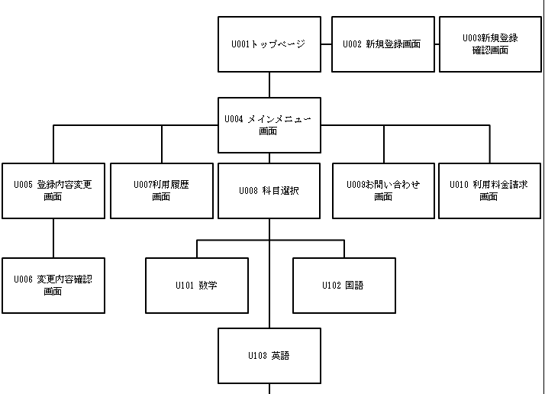

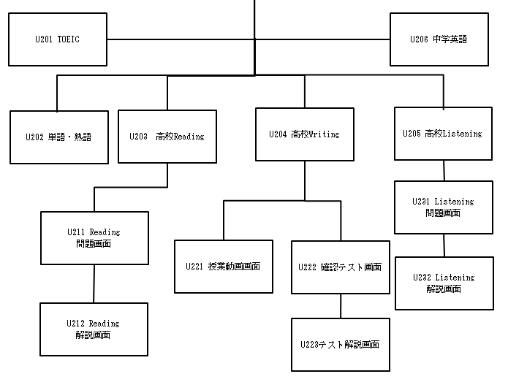

画面レイアウト(プレゼン用)
トップページ
ログイン画面

e-Learning機能の他に、
学習利用履歴や、ユーザにあった
お知らせ機能など
メインメニュー

科目選択
英語、数学、国語

中学英語、高校英語（Writing、Reading、Listening）、
TOEICなど
教科選択

分野、レベル選択
各ユーザのレベルに合わせ選択する

